Slave指令
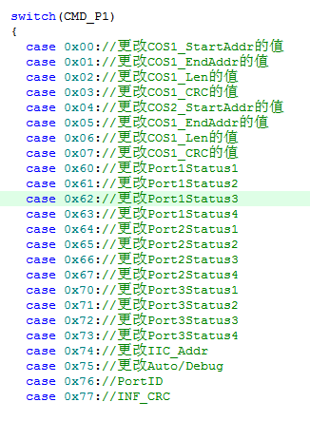
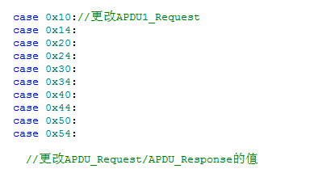
 | CLA=0xFF,代表指令是发送给Slave本身的。

CLA | INS | P1 | P2 | LC | * | LE | 实例 | 指令解析
0xFF | 0x53 | addr_H | addr_L | length | 数据 | * | FF5300040401020304->9000 | Master向Slave的存储器写COS数据，地址StartAddr+(addr_H<<16)+addr_L,其实地址必须是128的倍数
0xFF | 0x51 | addr_H | addr_L | * | * | length | FF51000408->01020304050607089000 | 读取Slave存储区长度为Length，起点为StartAddr+(addr_H<<16)+addr_L的COS数据
0xFF | 0x01 | 0x00 | 0x00 | 0x00 | * | * | FF00010000->9000 | 工位ColdReset，P1工位号
0xFF | 0x02 | 0x00 | 0x00 | 0x00 | * | * | FF00000000->9000 | 工位关闭，P1工位号
0xFF | 0x03 | 0x01 | 0x01 | 0x00 | * | * | FF03000000->9000 | 红绿灯控制，P1工位号，P2红灯/绿灯
0xFF | 0x04 | 0x00 | 0x01 | 0x04 | 数据 | * | FF0401010400000000 | P2代表Portn, P1代表项目号，数据是下载地址
0xFF | 0x05 | 0x00 | 0x00 | 0x00 | * | * | FF05000000 | 采用INF区的IIC_addr作为设备的新IIC地址
0xFF | 0xA3 | addr_H | 0x00 | 可变 | 数据 | * | FFA3740004FFFF0102 | 编写INF区的某个变量
0xFF | 0xA1 | addr_H | addr_L | * | * | 长度 | FFA1000004 | 读取INF区的某个变量
0xFF
0xFF
0xFF
0xFF
0xFF
0xFF
0xFF
0xFF
0xFF
0xFF
0xFF
0xFF
0xFF
0xFF
0xFF
0xFF
0xFF
0xFF

IIC上指令的格式：BCC校验，APDU所有的指令进行异或。最后一个字节是BCC。

